安装
OS
Linux

安装目录
/usr/local/src/redis

安装步骤
1.解压redis
tar -zxvf redist-xxx.gar.gz
2.进入文件夹
cd redis-xxxx
3.安装

make

make install
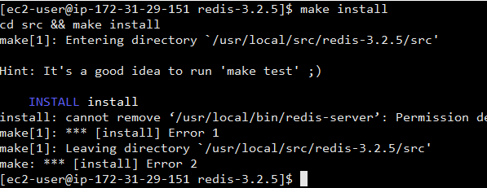

4.内存配置策略，写到内核参数中
echo "vm.overcommit_memory=1" >> /etc/sysctl.conf
如果memory=0,首先要检查是否有足够的内存供应
如果memory=1,将所有内存都交给应用使用
如果memory=2,分配所有物理内存和交换空间的总内存

/sbin/sysctl -p

工具目录
1.创建目录
mkdir -p /usr/local/redis/{bin,conf}
2.拷贝运行文件
cp /usr/local/src/redis-xxxx/src/redis-server /usr/local/redis/bin | redis服务启动程序
cp /usr/local/src/redis-xxxx/src/redis-cli /usr/local/redis/bin | redis命令行客户端
cp /usr/local/src/redis-xxxx/src/redis-benchmark /usr/local/redis/bin | redis性能测试工具
cp /usr/local/src/redis-xxxx/redis.conf /usr/local/redis/conf | redis配置文件

数据存储目录
建立储存日志，redis数据文件的目录
mkdir -p /usr/data/redis/{run, logs,dbcache}

